Sheet1
Y | X | X² | xy | Y²
14 | 339 | 114921 | 4746 | 196
7 | 332 | 110224 | 2324 | 49
7 | 325 | 105625 | 2275 | 49
11 | 318 | 101124 | 3498 | 121
12 | 311 | 96721 | 3732 | 144
2 | 304 | 92416 | 608 | 4
9 | 297 | 88209 | 2673 | 81
7 | 290 | 84100 | 2030 | 49
7 | 283 | 80089 | 1981 | 49
7 | 276 | 76176 | 1932 | 49
3 | 269 | 72361 | 807 | 9
9 | 262 | 68644 | 2358 | 81
10 | 255 | 65025 | 2550 | 100
12 | 248 | 61504 | 2976 | 144
7 | 241 | 58081 | 1687 | 49
4 | 237 | 56169 | 948 | 16
7 | 227 | 51529 | 1589 | 49
7 | 220 | 48400 | 1540 | 49
1 | 199 | 39601 | 199 | 1
2 | 185 | 34225 | 370 | 4
12 | 178 | 31684 | 2136 | 144
4 | 171 | 29241 | 684 | 16
17 | 164 | 26896 | 2788 | 289
16 | 98 | 9604 | 1568 | 256
14 | 69 | 4761 | 966 | 196
208 | 6098 | 1607330 | 48965 | 2194
8.32 | 243.92
4.3055313261 | 69.254845318

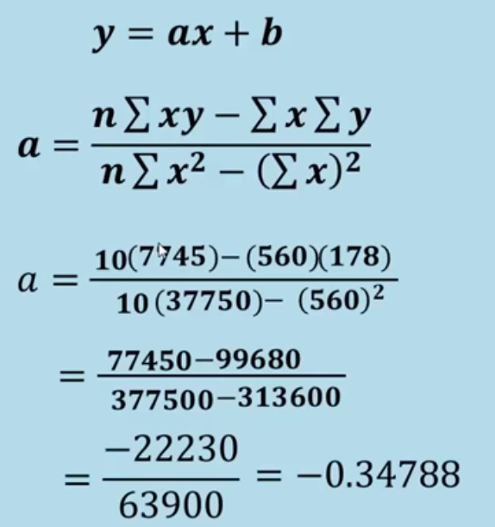
 |  |  | a |  | b
y | 208 |  | -44259 |  | 298.03444102
x | 6098 |  | 2997646 |  | 25
x2 | 1607330 |  | -0.014764585278 |  | 11.921377641
y2 | 2194 |  | -0.050128515325 |  | 21.977479862
xy | 48965
n | 25
promX | 243.92 |  | nuevo valor x | 396
promY | 8.32 |  | prediccion y | 6.0746018709
stdX | 69.254845318
stdY | 4.3055313261
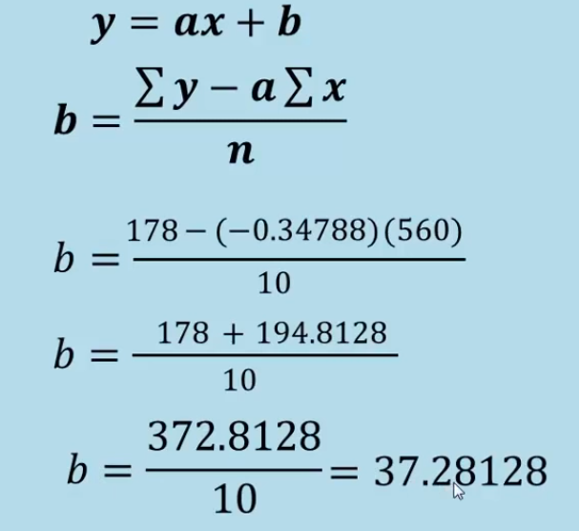

 | x | y
 | 339 | 14
 | 332 | 7
 | 325 | 7
 | 318 | 11
 | 311 | 12
 | 304 | 2
 | 297 | 9
 | 290 | 7
 | 283 | 7
 | 276 | 7
 | 269 | 3
 | 262 | 9
 | 255 | 10
 | 248 | 12
 | 241 | 7
 | 237 | 4
 | 227 | 7
 | 220 | 7
 | 199 | 1
 | 185 | 2
 | 178 | 12
 | 171 | 4
 | 164 | 17
 | 98 | 16
 | 69 | 14

 |  |  |  |  |  | R²= | 0.7783
 |  |  |  |  |  | y = -0.3479 x + 37.28128

